4. Dosis og dosishastighed
Region : |  | Region H |  |  |  |  | Kontroltype : |  | Modtagekontrol |  |  |  | Leverandør : |  | GE2
Hospital / Sygehus : |  | HGH Herlev |  |  |  |  | Modalitetstype |  | C bue |  |  |  | Dato for kontrol : |  | 2024-07-02
Afdeling : |  | Røntgen |  |  |  |  | Apparat / Model : |  | Fluorostar |  |  |  | Kontrol udført af : |  | EHA
Rum nr. : |  | 10 |  |  |  |  | Serie nr.: |  | 1 |  |  |  | Rapport afsendt : |  | 2024-07-03
Medusa nr. / Apparat nr.: |  | 3 |  |  |  |  | Leverandør ID : |  | 2

4. Kontrol af dosis og dosishastighed

4.1 KAP-værdi ( PKA ) |  |  |  |  | Modtagekontrol og årlig statuskontrol

4.1 Testparametre |  |  |  |  |  |  |  |  |  |  |  |  | Bemærkninger
Test mode : | Manual / Automatik
Udstyr : | Dosimeter. Testobjekt med kendte mål eller målebånd/ røntgenlineal. Evt. kan kalibreret løst/reference KAP-meter anvendes til kontrol af indbygget KAP-meter.
Metode: | Kontrollen udføres uden leje i strålegangen og kan udføres på to måder:
 | 1. Måling af PKA med dosimeter:
 | Anbring et testobjekt med veldefineret areal direkte på billeddetektoren (f.eks. en Cu-plade eller et testfantom).
 | Dosimeteret anbringes centralt i strålefeltet oven på testfantomet.
 | Justér blænderne så blændekanter flugter med testfantomets kontur og et veldefineret areal opnås.
 | Alternativt kan feltstørrelsen måles med målebånd/ røntgenlineal eller fuld udblænding ved kendt feltstørrelse kan anvendes.
 | Før gennemlysning igangsættes aflæses værdien PKA1 som angivet på gennemlysningsapparatet.
 | Efter endt gennemlysning aflæses værdien PKA2 og som angivet på gennemlysningsapparatet og målt dosis D for gennemlysningsperioden aflæses på dosimeteret.
 | Ved mulighed for manuel indstilling af kVp:
 | Gennemlys ved 3 forskellige strålekvaliteter, f.eks. 50, 70 og 100 kVp.
 | Der gennemlyses i tilstrækkelig tid til at ændringen i PKA på gennemlysningsapparatet kan registreres med mindst 2 betydende cifre.
 | Hvor manuel indstilling af kVp ikke er muligt:
 | Efter at blænderne er justeret til et veldefineret areal, afdækkes billeddetektoren så kVp justerer til klinisk relevant område.
 | Placer dosimeter ovenpå afdækningen og gennemlys i ca. 20 sekunder.
 | Modtagekontrol: målingen gentages for min. 3 forskellige kVp-værdier, passende fordelt over klinisk relevant kVp-interval, ved at afdække detektoren med varierende
 | tykkelser af attenuerende materiale.
 | Statuskontrol: Måling ved én kVp-værdi er tilstrækkelig.
 | Mini C-buer:
 | Benyt den samme måleprocedure som beskrevet ovenfor med to forskellige strålekvaliteter, f.eks. 50 og 70 kVp, og en gennemlysningstid på minimum 20 sekunder.
 | Vælg feltstørrelse med kendt areal over 100 cm2.
 | 2. Måling af PKA med reference-KAP-meter:
 | Anbring reference KAP-metret direkte ved udgangen af røntgenrøret.
 | Følg derefter samme måleprocedure som beskrevet ovenfor for både gennemlysningsapparatur og mini C-buer.dog uden brug af dosimeter
 | Notér reference-KAP-metrets målte KAP-værdi efter endt gennemlysning.
Tolerance : | KAP-værdi skal være synlig for betjeningspersonale under intervention/langvarige gennemlysninger.
 | Relativ afvigelse mellem nominel ΔPKA og målt KAP-værdi bør være ≤ 25 %

4.1 Målinger

 | Program |  |  |  |  | Indstilling af kV [ manuel / auto ]
 | Raster [ ja/nej ]
SSD detektor | Detektor [ ionkammer / SSD detektor / ekstern KAP meter ] |  |  |  | Enhed | Apparatur
 | Pulsrate [ p/s ] |  |  |  |  | Enhed for KAP ( PKA ) indikator på apparat
 | Felt [ rektangulær / cirkulær ] |  |  |  |  | Enhed for DI indikator på apparat
 | længde |  |  |  |  | Enhed for dosishastigheds indikator på apparat
 | længde |  |  |  | Enhed | Måleinstrument
 | Areal [cm2] |  |  |  |  | Enhed for aflæst dosis på dosimeter
 |  |  |  |  |  | Enhed for aflæst KAP værdi ( PKA ) på ekstern KAP meter

Bi-plan rør A | Kontrol af KAP ( PKA ) |  | Vertikal |  |  |  |  |  |  | Kontrol af synlighed af KAP ( PKA ), DI og dosishastighedsindikator i display ( Kun modtagekontrol ) |  |  |  |  |  |  | Bi-plan rør B | Kontrol af KAP ( PKA ) |  | Horizontal
Måling | kV | mA | Dosis D | PKA | PKA 1 | PKA 2 | ΔPKA | Rel. Afv. | Res. | Værdi |  |  |  |  |  |  | Måling | kV | mA | Dosis D | PKA | PKA 1 | PKA 2 | ΔPKA | Rel. Afv. | Res.
 |  |  |  | mGycm2 |  |  | mGycm2 | % |  | synlig |  |  |  |  |  |  |  |  |  | 0 | mGycm2 |  |  | mGycm2 | %
 |  |  | aflæst | beregnet | display | display |  |  |  | på |  |  |  |  |  |  |  |  |  | aflæst | beregnet | display | display
 |  |  |  |  | Nomimel | Nominel | Nominel |  | ≤ 25 % | apparat |  |  |  |  |  |  |  |  |  |  |  | Nomimel | Nominel | Nominel |  | ≤ 25 %
1 |  |  |  |  |  |  |  |  |  |  | Værdi af KAP ( PKA ) indikator synlig på apparat [ ja/nej ] |  |  |  |  |  | 1
2 |  |  |  |  |  |  |  |  |  |  | Værdi af DI indikator synlig på apparat [ ja/nej ] |  |  |  |  |  | 2
3 |  |  |  |  |  |  |  |  |  |  | Værdi af dosishastighedsindikator i RP synlig på apparat [ ja/nej ] |  |  |  |  |  | 3

4.2 Indgangsdosishastighed til PMMA |  |  |  |  | Kun modtagekontrol

4.2 Testparametre |  |  |  |  |  |  |  |  |  |  |  |  | Bemærkninger
Test mode : | Automatik
Udstyr : | 20 cm PMMA, der dækker hele målefeltet, dog minimum 20 cm x 20 cm. Mini C-buer: 5 cm PMMA, der dækker hele billeddetektoren. Målebånd.
Metode: | Hvis muligt udføres kontrollen uden leje i strålegangen og ved minimum SID. For multifunktionsapparatur anvendes en SID på 1 meter.
 | Der måles med brug af automatisk dosishastighedsregulering ved mest anvendte klinisk relevante programmer (både for gennemlysning og cine-optagelse/ eksponering).
 | Der måles kun ved standardindstilling af dosisniveau, pulsering og feltstørrelse for hvert program.
 | Måleopstillinger
 | Mål/notér afstanden S fra billeddetektorens ydre overflade til fokus og afstanden H fra billeddetektorens ydre overflade til dosimeter.
 | Gennemlys med valgt program og notér kVp og mA fra apparatets display, og aflæste værdier af dosishastigheden på dosimeteret.
 | Gentag målingerne for alle relevante programmer.
 | Lodret strålegang (fig. 1):
 | Placér 20 cm PMMA direkte på billeddetektoren.
 | Anbring dosimeteret direkte oven på PMMA-pladerne i strålefeltet, så den automatiske dosishastighedsregulering ikke påvirkes af dosimeteret.
 | Vandret strålegang (fig. 2):
 | Hvis det ikke er muligt at fjerne lejet eller hvis billeddetektoren ikke kan belastes med 20 cm PMMA, kan der måles med vandret strålegang, hvor PMMA-pladerne
 | placeres lodret på et leje el.lign.
 | Mini C-buer (fig. 3):
 | Samme fremgangsmåde som fig. 1 for lodret strålegang, dog med 5 cm PMMA.
Tolerance : | ESAKRRP bør være:
 | Gennemlysning: ≤ 30 mGy/min, Mini C-buer: ≤ 5 mGy/min
 | Cine-optagelse/eksponering: Barium-undersøgelser (oesophagus): ≤ 1 mGy/frame, Angio/DSA: ≤ 2 mGy/frame, Hjerte: ≤ 0,2 mGy/frame
 | Andet: ≤ 2 mGy/frame

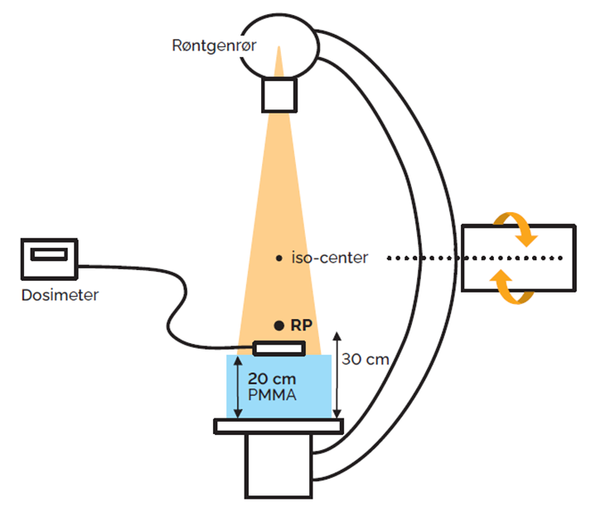
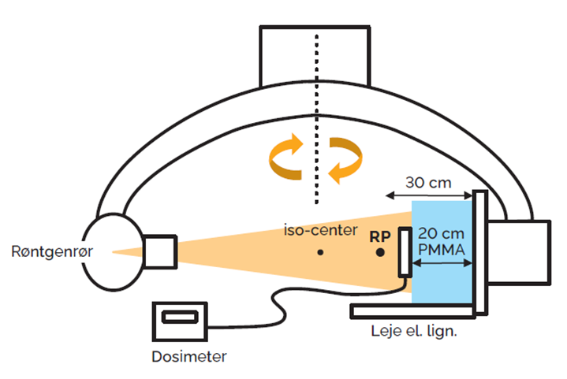
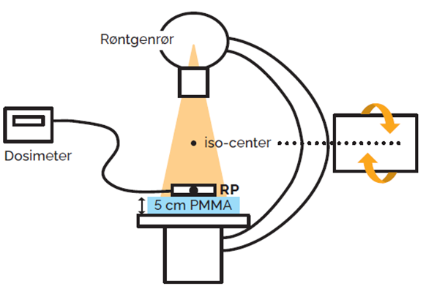

 | Figur 1. Lodret strålegang. |  |  |  | Figur 2. Vandret strålegang |  |  |  |  | Figur 3. Mini C-buer.

4.2 Målinger

C bue | Gennemlysningsenhed |  |  |  |  |  |  |  |  |  | S [cm] = afstanden fra billeddetektorens ydre overflade til fokus
 | Leje i strålegang [ ja / nej ] |  |  |  |  |  |  |  |  | 30 | RP [cm] ( Gennemlysning RP = 30 cm, Mini C bue RP = 5 cm )
 | PMMA [cm] |  |  |  |  |  |  |  |  |  | H [cm] = afstanden fra billeddetektorens ydre overflade til dosimeter
 | Detektor typer ( SSD detektor eller ionkammer )
 | Projektion ved måling [ Lodret / Vandret } |  |  |  |  |  |  |  |  | Enhed | Måleinstrument
 | Felt [ rektangulært / cirkulært ] |  |  |  |  |  |  |  |  |  | Enhed for aflæst dosishastighed på dosimeter

 | Bi-plan rør A Vertikal |  |  |  |  |  |  |  |  |  |  |  |  |  |  |  | Bi-plan rør B Horizontal
 |  |  |  |  |  |  |  |  |  |  |  | ESAKR | ESAKR | ESAKR |  |  |  |  |  |  |  |  |  |  |  |  |  | ESAKR | ESAKR | ESAKR | ESAKR
Måling | FLUORO - gennemlysning |  |  | Dosis | Raster | Filtrering | Pulsrate | Feltstør. | kV | mA | Dose rate | Dose rate | Dose rate | Dose rate | Tolerance | Res. | Måling | FLUORO - gennemlysning |  |  | Dosis | Raster | Filtrering | Pulsrate | Feltstør. | kV | mA | Dose rate | Dose rate | Dose rate | Dose rate | Tolerance | Res.
...

6. Eftersyn
Region : | Region H | Kontroltype : |  | Modtagekontrol |  |  | Leverandør : | GE2
Hospital / Sygehus : | HGH Herlev | Modalitetstype |  | C bue |  |  | Dato for kontrol : | 2024-07-02
Afdeling : | Røntgen | Apparat / Model : |  | Fluorostar |  |  | Kontrol udført af : | EHA
Rum nr. : | 10 | Serie nr.: |  | 1 |  |  | Rapport afsendt : | 2024-07-03
Medusa nr. / Apparat nr.: | 3 | Leverandør ID : |  | 2

6. Eftersyn |  |  | Årligt eftersyn

6.1. Eftersyn af ledninger, stikpropper, aflastninger og isolation
6.2. Eftersyn og afprøvning af mekaniske dele
6.3. Eftersyn af kontrolpanel og displays
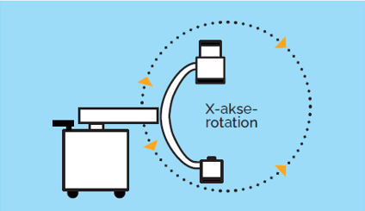
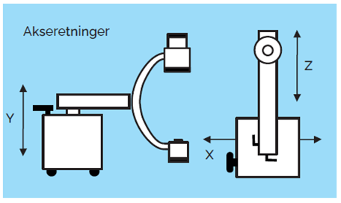
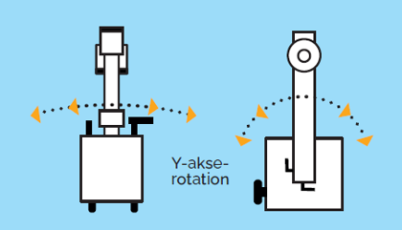
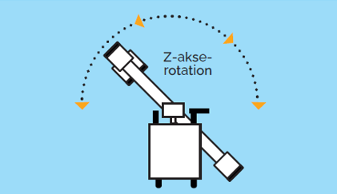

6 Målinger :

 |  |  |  | Sæt X
6.1 Eftersyn af ledninger, stikpropper, aflastninger og isolation |  |  |  | OK | IKKE OK | Bemærkninger
Højspændingskabler
Netkabler
Alle kabeludfald samt fiksering af disse.
Håndudløsere
...

